CollectiveAccess
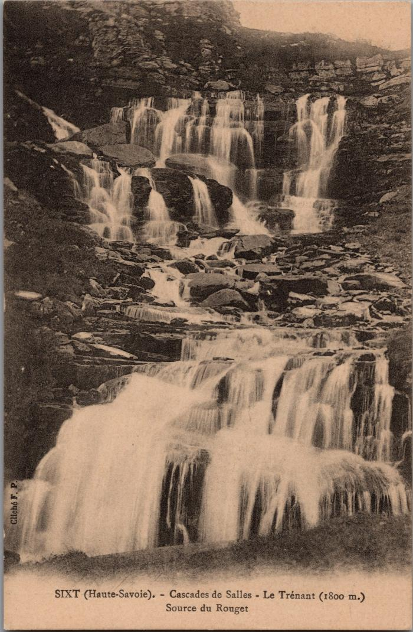
Image | Object | Description | Date
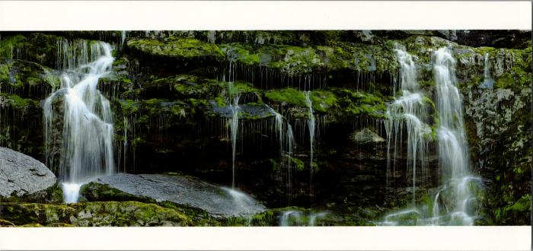 | Les cascades de Sales (2-2536) | Les cascades de Sales
 | Les cascades de Sales (2-3044) | Les cascades de Sales, le Trénant, source du Rouget
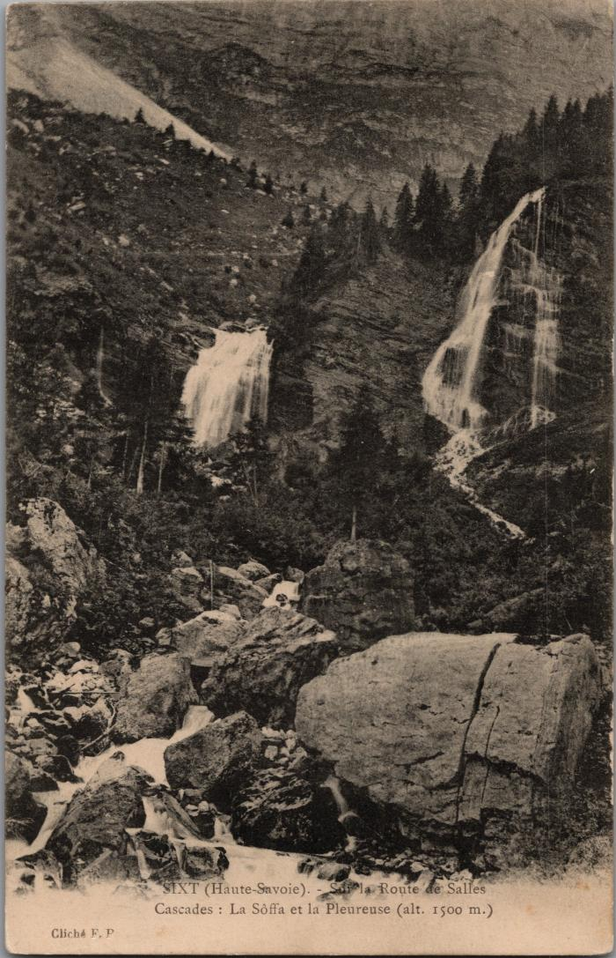
 | Les cascades sur la route de Sales (2-3036) | Les cascades sur la route de Sales La Soffà et la Pleureuse
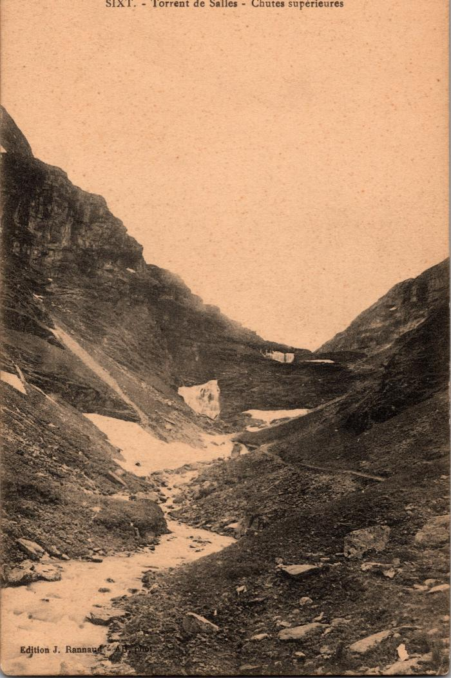
 | Torrent de Sales - Chutes supérieures (2-357) | Torrent de Sales - Chutes supérieures

